员工差旅明细
 | 【员工差旅报销单】

 |  | 姓名: |  | 张兆洁 |  | 职位: | 助理
 |  | 发生地: |  | 北京 |  | 部门: | 会奖6部
 |  | 发生日期: |  | 2025.5.2-5.7 |  | 报销日期: | 2025.5.9
 |  |  |  |  |  | 团号: | HMEA-250502-ZJT857

 | 序号 | 报销项目 | 用途 |  | 实际报销金额 | 合格发票金额 | 不合格发票金额 | 备注
 | 1 | 差旅费 | 餐费 |  | 221.40 | 0.00 | 221.40 | 5.2 三个人餐费
 | 2 | 差旅费 | 餐费 |  | 242.00 | 242.00 | 0.00 | 5.3 三个人餐费
 | 3 | 差旅费 | 餐费 |  | 62.00 | 0.00 | 62.00 | 5.4 三个人餐费
 | 4 | 差旅费 | 餐费 |  | 158.24 | 116.24 | 42.00 | 5.5 三个人餐费
 | 5 | 差旅费 | 餐费 |  | 289.50 | 239.00 | 50.50 | 5.6 三个人餐费
 | 6 | 差旅费 | 餐费 |  | 230.90 | 0.00 | 230.90 | 5.7 三个人餐费
 | 7 | 小交通 | 打车费 |  | 200.00 | 0.00 | 200.00 | 5.2-5.7 小交通
 | 8 | 住宿 | 房费 |  | 3000.00 | 3000.00 | 0.00 | 5.2-5.7 三个人
 | 合计 |  |  |  | 4,404.04 | 3597.24 | 806.80

 | 合格发票金额 |  |  |  | 补票金额 |  |  | 报销总金额
 | 3,597.24 |  |  |  | 806.80 |  |  | 4404.04

 | 报销人: | 张兆洁 |  | 总监： | 合规: |  | 财务：

【员工上会补助统计单】
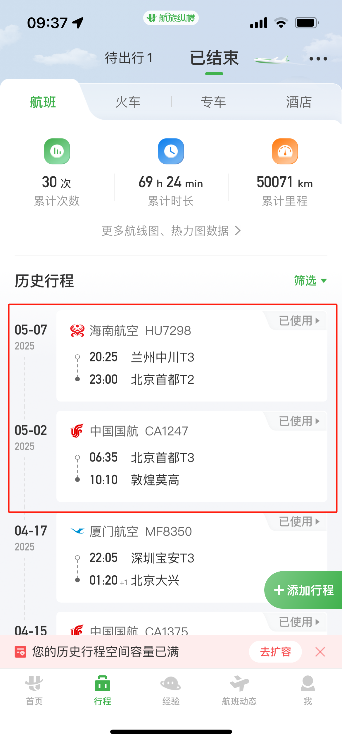
 |  | 姓名: |  | 张兆洁 |  | 职位: | 助理
 |  | 发生地: |  | 北京 |  | 部门: | 会奖6部
 |  | 发生日期: |  | 2025.5.2-5.7 |  | 报销日期: | 2025.5.9
 |  |  |  |  |  | 团号: | HMEA-250502-ZJT857

 |  | 出差城市 | 出差起止日期 |  | 每天金额 | 天数 | 合计 | 备注
 | 1 | 敦煌 | 2025.5.2 |  | 300.00 | 1.00 | 300.00
 | 2 | 敦煌 | 2025.5.3-5.5 |  | 200.00 | 3.00 | 600.00
 | 3 | 敦煌 | 2025.5.6-5.7 |  | 100.00 | 2.00 | 200.00
 | 合计 |  |  |  |  | 6.00 | 1100.00
 | 报销人: | 张兆洁 |  | 总监： | 合规: |  | 财务：

